Blad1
10.1.201.2
SW-GOT-L106
HP V1910-24G Switch JE006A

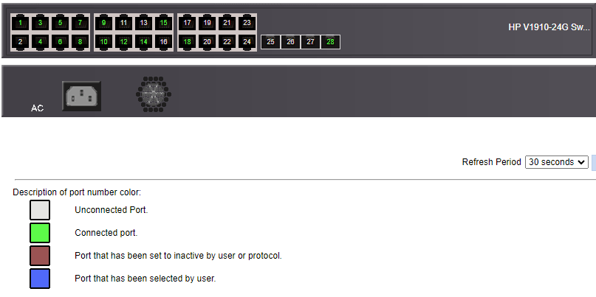
 | U: 66 | U: 66 | U: 66 | U: 66 | U: 66 | U: 66 | U: 66 | U: 66 | U: 66 | U: 66 | U: 66 | U: 66
 | 1 | 3 | 5 | 7 | 9 | 11 | 13 | 15 | 17 | 19 | 21 | 23
 | 2 | 4 | 6 | 8 | 10 | 12 | 14 | 16 | 18 | 20 | 22 | 24 | 25 | 26 | 27 | 28
 | U: 66 | U: 66 | U: 66 | U: 66 | U: 66 | U: 66 | U: 66 | U: 66 | U: 66 | U: 66 | U: 66 | U: 66 | U: 1 | U: 1 | U: 1 | U: 1

 | 1 | default
 | 66 | Geen description

